연간요약
작성일 | 2025-04-24 |  |  |  |  |  |  |  |  |  |  |  | 투자아이디어
종목명 | 전진건설로봇 | 현재가 | 48,350 | 주식수/유통 | 20.57%
종목코드 | 079900 | 52주최고 | 71,900 | 대주주 | 모트렉스전진1호 |  | 78.43
시가총액 | 7092 | 52주최저 | 14,500 |  | 자사주 |  | 0.48
업종 | 기계장비 | 목표주가 | -
시장 | 코스피 | PER | 23.6
주식수 | 14,592,545 | 추정PER | -
외인지분 | 0.30% | PBR | 4.8 | 전환사채 | X | 회사채 | X

구분 |  | 2017 | 2018 | 2019 | 2020 | 2021 | 2022 | 2023 | 2024 | 2025(E) | 2026(E) | 2027(E)
매출액(수익) |  | 1,329 | 1,085 | 983 | 912 | 1,255 | 1,413 | 1,584 | 1,698 | 1,850 | 2,035 | 2,221
매출원가 |  | 990 | 829 | 736 | 665 | 942 | 1,004 | 1,115 | 1,190
매출총이익 |  | 339 | 256 | 247 | 248 | 312 | 409 | 468 | 508
판매비와관리비 |  | 122 | 106 | 109 | 135 | 130 | 130 | 139 | 195
영업이익 |  | 218 | 150 | 138 | 112 | 182 | 279 | 329 | 313 | 383 | 423 | 463
순이익 |  | 221 | 190 | 113 | 103 | 188 | 233 | 289 | 314 | 345 | 371 | 399
부채총계 |  | 630 | 317 | 324 | 198 | 485 | 499 | 539 | 648 | 682 | 722 | 763
단기차입금 |  | 205 | 80 | 80 | 0 | 100 | 90 | 90 | 269
장기차입금 |  | 0 | 0 | 0 | 0 | 0 | 0 | 0 | 0
차입금합계 |  | 205 | 80 | 80 | 0 | 100 | 90 | 90 | 269
자본총계 |  | 1450 | 985 | 1,012 | 1,073 | 798 | 929 | 1,044 | 1,544 | 1,692 | 1,833 | 2,001
 | PBR | ROE
2017 | 0.0 | 15.3%
2018 | 0.0 | 19.3%
2019 | 0.0 | 11.1%
2020 | 0.0 | 9.6%
2021 | 0.0 | 23.6%
2022 | 0.0 | 25.1%
2023 | 0.0 | 27.7%
2024 | 3.4 | 20.8%
2025(E)
2026(E)
2027(E)
매출채권 |  | 332 | 243 | 262 | 195 | 224 | 288 | 258 | 422
재고자산 |  | 660 | 392 | 346 | 248 | 396 | 439 | 425 | 457
영업현금 |  | 127 | 50 | 129 | 241 | 111 | 154 | 367 | 195
투자현금 |  | 7 | 682 | -11 | -123 | 224 | 9 | -69 | -359
재무현금 |  | -151 | -754 | -91 | -161 | -280 | -123 | -167 | 159
FCF |  | 104 | 41 | 126 | 234 | 103 | 140 | 348 | 178
배당성향 |  | 33% | 48% | 72% | 194% | 165% | 78% | 50% | 59%
배당수익률 |  | N/A | N/A | N/A | N/A | N/A | N/A | N/A | 3.6%
종업원수(명) |  | 0 | 0 | 0 | 0 | 0 | 187 | 0 | 0
EPS |  | 1,144 | 996 | 734 | 672 | 1,224 | 1,519 | 1,885 | 2,064
BPS |  | 7,502 | 6,415 | 6,590 | 6,984 | 5,196 | 6,046 | 6,796 | 10,397
PER |  | N/A | N/A | N/A | N/A | N/A | N/A | N/A | 16.5
 | 매출YoY(%) | 영업이익YoY(%)
2017
2018 | -18% | -31%
2019 | -9% | -8%
2020 | -7% | -19%
2021 | 38% | 63%
2022 | 13% | 53%
2023 | 12% | 18%
2024 | 7% | -5%
2025(E) | 9% | 22%
2026(E) | 10% | 10%
2027(E) | 9% | 9%
PBR |  | 0.0 | 0.0 | 0.0 | 0.0 | 0.0 | 0.0 | 0.0 | 3.4
ROE |  | 15.3% | 19.3% | 11.1% | 9.6% | 23.6% | 25.1% | 27.7% | 20.8%
매출YoY(%) |  |  | -18% | -9% | -7% | 38% | 13% | 12% | 7% | 9% | 10% | 9%
영업이익YoY(%) |  |  | -31% | -8% | -19% | 63% | 53% | 18% | -5% | 22% | 10% | 9%
순이익YoY(%) |  |  | -14% | -41% | -9% | 83% | 24% | 24% | 9% | 10% | 8% | 8%
OPM |  | 16% | 14% | 14% | 12% | 15% | 20% | 21% | 18% | 21% | 21% | 21%
부채비율(%) |  | 43% | 32% | 32% | 18% | 61% | 54% | 52% | 42% | 40% | 39% | 38%
인당 매출액(억) |  | #DIV/0! | #DIV/0! | #DIV/0! | #DIV/0! | #DIV/0! | 7.6 | #DIV/0! | #DIV/0!

 |  |  | 목표밴드
 |  | 2025-04-20 | 하단 | 중위값 | 상단
밸류 계산 |  | 10,880 | 14,300 | 16,250 | 18,200
업사이드 |  |  | 31% | 49% | 67%

 | EPS |  |  |  | 타겟 PER
 |  | 15 | 16 | 17 | 18 | 19 | 20 | 21 | 22 | 23
 | 2000 | 30000 | 32000 | 34000 | 36000 | 38000 | 40000 | 42000 | 44000 | 46000 |  |  | 140
 | 2150 | 32250 | 34400 | 36550 | 38700 | 40850 | 43000 | 45150 | 47300 | 49450
 | 2300 | 34500 | 36800 | 39100 | 41400 | 43700 | 46000 | 48300 | 50600 | 52900
 | 2450 | 36750 | 39200 | 41650 | 44100 | 46550 | 49000 | 51450 | 53900 | 56350
 | 2600 | 39000 | 41600 | 44200 | 46800 | 49400 | 52000 | 54600 | 57200 | 59800

분기요약
 | 24 | 23 | 22 | 21 | 20 | 19 | 18 | 17 | 16 | 15 | 14 | 13 | 12 | 11 | 10 | 9 | 8 | 7 | 6 | 5 | 4 | 3 | 2 | 1
 | 2019.03 | 2019.06 | 2019.09 | 2019.12 | 2020.03 | 2020.06 | 2020.09 | 2020.12 | 2021.03 | 2021.06 | 2021.09 | 2021.12 | 2022.03 | 2022.06 | 2022.09 | 2022.12 | 2023.03 | 2023.06 | 2023.09 | 2023.12 | 2024.03 | 2024.06 | 2024.09 | 2024.12
매출액(수익) | 0 | 0 | 0 | 0 | 0 | 0 | 0 | 0 | 0 | 0 | 0 | 0 | 0 | 0 | 0 | 0 | 0 | 0 | 0 | 0 | 417 | 0 | 430 | 367
매출원가 | 0 | 0 | 0 | 0 | 0 | 0 | 0 | 0 | 0 | 0 | 0 | 0 | 0 | 0 | 0 | 0 | 0 | 0 | 0 | 0 | 297 | 0 | 295 | 258
매출총이익 | 0 | 0 | 0 | 0 | 0 | 0 | 0 | 0 | 0 | 0 | 0 | 0 | 0 | 0 | 0 | 0 | 0 | 0 | 0 | 0 | 120 | 0 | 136 | 109
판매비와관리비 | 0 | 0 | 0 | 0 | 0 | 0 | 0 | 0 | 0 | 0 | 0 | 0 | 0 | 0 | 0 | 0 | 0 | 0 | 0 | 0 | 40 | 0 | 44 | 63
영업이익 | 0 | 0 | 0 | 0 | 0 | 0 | 0 | 0 | 0 | 0 | 0 | 0 | 0 | 0 | 0 | 0 | 0 | 0 | 0 | 0 | 80 | 0 | 92 | 46
당기순이익 | 0 | 0 | 0 | 0 | 0 | 0 | 0 | 0 | 0 | 0 | 0 | 0 | 0 | 0 | 0 | 0 | 0 | 0 | 0 | 0 | 80 | 0 | 66 | 77
원가률 | #DIV/0! | #DIV/0! | #DIV/0! | #DIV/0! | #DIV/0! | #DIV/0! | #DIV/0! | #DIV/0! | #DIV/0! | #DIV/0! | #DIV/0! | #DIV/0! | #DIV/0! | #DIV/0! | #DIV/0! | #DIV/0! | #DIV/0! | #DIV/0! | #DIV/0! | #DIV/0! | 71% | #DIV/0! | 69% | 70%
판관비률 | #DIV/0! | #DIV/0! | #DIV/0! | #DIV/0! | #DIV/0! | #DIV/0! | #DIV/0! | #DIV/0! | #DIV/0! | #DIV/0! | #DIV/0! | #DIV/0! | #DIV/0! | #DIV/0! | #DIV/0! | #DIV/0! | #DIV/0! | #DIV/0! | #DIV/0! | #DIV/0! | 10% | #DIV/0! | 10% | 17%
영업이익률 | #DIV/0! | #DIV/0! | #DIV/0! | #DIV/0! | #DIV/0! | #DIV/0! | #DIV/0! | #DIV/0! | #DIV/0! | #DIV/0! | #DIV/0! | #DIV/0! | #DIV/0! | #DIV/0! | #DIV/0! | #DIV/0! | #DIV/0! | #DIV/0! | #DIV/0! | #DIV/0! | 19% | #DIV/0! | 21% | 13%
순이익률 | #DIV/0! | #DIV/0! | #DIV/0! | #DIV/0! | #DIV/0! | #DIV/0! | #DIV/0! | #DIV/0! | #DIV/0! | #DIV/0! | #DIV/0! | #DIV/0! | #DIV/0! | #DIV/0! | #DIV/0! | #DIV/0! | #DIV/0! | #DIV/0! | #DIV/0! | #DIV/0! | 19% | #DIV/0! | 15% | 21%
매출YoY |  |  |  |  | #DIV/0! | #DIV/0! | #DIV/0! | #DIV/0! | #DIV/0! | #DIV/0! | #DIV/0! | #DIV/0! | #DIV/0! | #DIV/0! | #DIV/0! | #DIV/0! | #DIV/0! | #DIV/0! | #DIV/0! | #DIV/0! | #DIV/0! | #DIV/0! | #DIV/0! | #DIV/0!
영업이익YoY |  |  |  |  | #DIV/0! | #DIV/0! | #DIV/0! | #DIV/0! | #DIV/0! | #DIV/0! | #DIV/0! | #DIV/0! | #DIV/0! | #DIV/0! | #DIV/0! | #DIV/0! | #DIV/0! | #DIV/0! | #DIV/0! | #DIV/0! | #DIV/0! | #DIV/0! | #DIV/0! | #DIV/0!

비용
매출,OPM
성장률
 | 매출YoY | 영업이익YoY
2019.03
2019.06
2019.09
2019.12
2020.03 | 0 | 0
2020.06 | 0 | 0
2020.09 | 0 | 0
2020.12 | 0 | 0
2021.03 | 0 | 0
2021.06 | 0 | 0
2021.09 | 0 | 0
2021.12 | 0 | 0
2022.03 | 0 | 0
2022.06 | 0 | 0
2022.09 | 0 | 0
2022.12 | 0 | 0
2023.03 | 0 | 0
2023.06 | 0 | 0
2023.09 | 0 | 0
2023.12 | 0 | 0
2024.03 | 0 | 0
2024.06 | 0 | 0
2024.09 | 0 | 0
2024.12 | 0 | 0

매출 & 매출원가
매출 & 판관비
매출 & 영업이익
매출 & 순이익

연간손익
 | 2024.12 | 2023.12 | 2022.12 | 2021.12 | 2020.12 | 2019.12 | 2018.12 | 2017.12 | 2016.12 | 2015.12 | 2014.12 | 2013.12 | 2012.12
매출액(수익) | 1,698 | 1,584 | 1,413 | 1,255 | 912 | 983 | 1,085 | 1,329 | 1,933 | 2,418 |  | 956 | 1,428
매출원가 | 1,190 | 1,115 | 1,004 | 942 | 665 | 736 | 829 | 990 | 1,442 | 1,782 |  | 712 | 1,100
매출총이익 | 508 | 468 | 409 | 312 | 248 | 247 | 256 | 339 | 491 | 636 |  | 244 | 329
판매비와관리비 | 195 | 139 | 130 | 130 | 135 | 109 | 106 | 122 | 220 | 226 |  | 113 | 209
영업이익 | 313 | 329 | 279 | 182 | 112 | 138 | 150 | 218 | 271 | 410 |  | 131 | 120
이자손익 | 7 | 2 | -1 | 0 | 2 | 2 | 3 | 0 | -2 | -4 | 0 | 2 | -5 | 연간으로 손익계산서 복사 해서 붙여넣기
금융손익 | 73 | 33 | 16 | 50 | 3 | 11 | 16 | -27 | 9 | 5 | 0 | 0 | 21
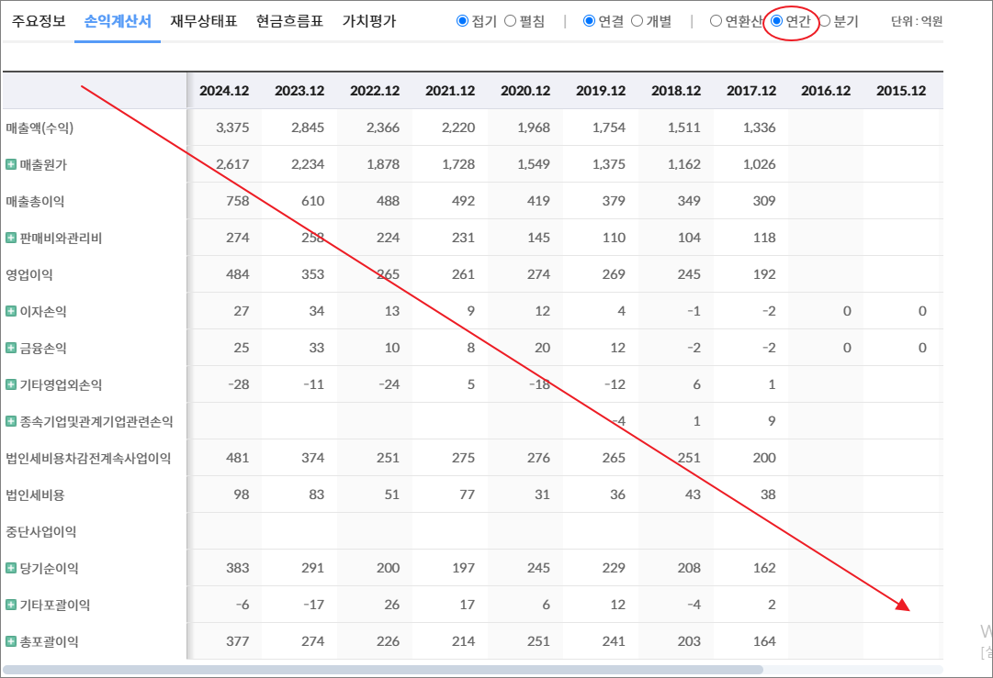
기타영업외손익 | 7 | 4 | 2 | 3 | 12 | 3 | 32 | 12 | 10 | 25 |  | 5 | -12
종속기업및관계기업관련손익 |  |  |  |  |  |  |  |  |  | 6 |  | 36 | -6
법인세비용차감전계속사업이익 | 394 | 366 | 297 | 236 | 127 | 152 | 198 | 203 | 290 | 447 |  | 172 | 122
법인세비용 | 80 | 76 | 64 | 48 | 24 | 39 | 57 | 45 | 73 | 106 |  | 32 | 0
중단사업이익 |  |  |  |  |  |  | 50 | 63
당기순이익 | 314 | 289 | 233 | 188 | 103 | 113 | 190 | 221 | 217 | 341 |  | 140 | 122
기타포괄이익 | 23 | -5 | 10 | 17 | 38 | 5 | -10 | 9 | 17 | -3
총포괄이익 | 337 | 285 | 243 | 205 | 142 | 117 | 180 | 230 | 234 | 337

출처 : 대한민국 NO1 가치투자포털 아이투자
https://itooza.com/stats/079900/2/31

연간재무
 | 2024.12 | 2023.12 | 2022.12 | 2021.12 | 2020.12 | 2019.12 | 2018.12 | 2017.12 | 2016.12 | 2015.12 | 2014.12 | 2013.12 | 2012.12
*순현금자산 | 409 | 164 | -23 | -71 | 291 | 114 | 38 | 38 | 24 | -98 | 0 | -14 | 49
유동자산 | 1,602 | 1,071 | 926 | 778 | 751 | 815 | 772 | 1,261 | 1,223 | 1,332 |  | 602 | 641
당좌자산 | 1,146 | 646 | 487 | 382 | 336 | 449 | 359 | 601 | 629 | 772 |  | 227 | 362
현금및현금성자산 | 292 | 296 | 165 | 127 | 72 | 115 | 89 | 111 | 130 | 125 |  | 35 | 149
단기금융자산 | 404 | 69 | 9 | 6 | 59 | 60 | 15 | 133 | 147 | 268 |  | 44 | 30
당기손익-공정가치측정금융자산 |  |  |  |  | 166 | 20 | 20
매출채권및기타채권 | 422 | 258 | 288 | 224 | 195 | 262 | 243 | 332 | 334 | 364 |  | 107 | 140
재고자산 | 457 | 425 | 439 | 396 | 248 | 346 | 392 | 660 | 594 | 560 |  | 374 | 279
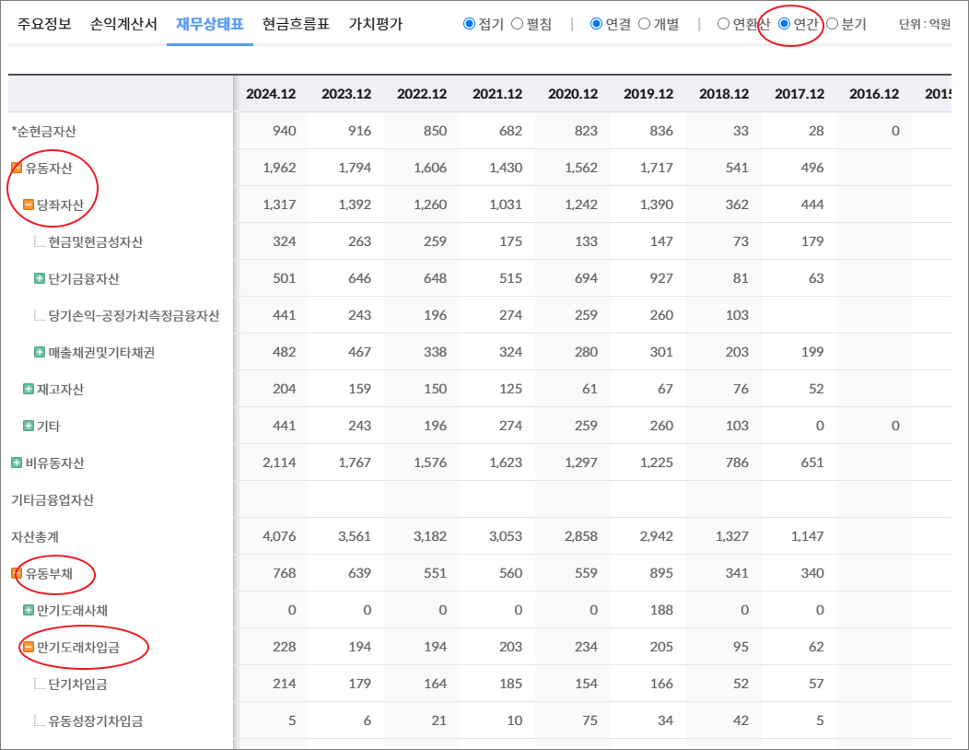
기타 | 0 | 0 | 0 | 0 | 166 | 20 | 20 | 0 | 0 | 0 | 0 | 0 | 0
비유동자산 | 590 | 512 | 502 | 505 | 520 | 521 | 531 | 818 | 817 | 909 |  | 550 | 514
기타금융업자산
자산총계 | 2,192 | 1,583 | 1,428 | 1,283 | 1,270 | 1,337 | 1,303 | 2,080 | 2,040 | 2,241 |  | 1,152 | 1,155
유동부채 | 621 | 522 | 395 | 380 | 192 | 323 | 303 | 607 | 710 | 989 |  | 307 | 252
만기도래사채 | 0 | 100 | 0 | 0 | 0 | 0 | 0 | 0 | 0 | 0 |  | 0 | 0
만기도래차입금 | 269 | 90 | 90 | 100 | 0 | 80 | 80 | 205 | 253 | 489 |  | 93 | 120
단기차입금 | 269 | 90 | 90 | 100 |  | 80 | 80 | 205 | 253 | 489 |  | 93 | 120
유동성장기차입금
기타 | 0 | 0 | 0 | 0 | 0 | 0 | 0 | 0 | 0 | 0 | 0 | 0 | 0
매입채무및기타채무 | 161 | 202 | 189 | 173 | 121 | 144 | 110 | 295 | 332 | 285 |  | 163 | 107
기타 | 191 | 130 | 116 | 107 | 72 | 99 | 113 | 107 | 125 | 216 | 0 | 50 | 25
비유동부채 | 27 | 17 | 104 | 105 | 5 | 1 | 15 | 23 | 38 | 53 |  | 31 | 27
회사채 |  |  | 100 | 100
장기차입금
장기충당부채 | 0 | 0
장기매입채무및기타채무 | 1 | 3 | 1 | 1 | 5 | 1 |  | 4 | 4 | 4
이연법인세부채 | 19 | 6 | 2 | 3 |  |  |  |  |  |  |  | 26 | 23
기타 | 7 | 7 | 1 | 0 | 0 | 0 | 15 | 19 | 34 | 49 | 0 | 6 | 4
기타금융업부채
*이자발생부채 | 278 | 196 | 191 | 201 | 1 | 80 | 80 | 205 | 253 | 489 |  | 93 | 120
부채총계 | 648 | 539 | 499 | 485 | 198 | 324 | 317 | 630 | 748 | 1,042 |  | 338 | 279
지배주주지분 | 1,510 | 1,044 | 929 | 798 | 1,073 | 1,012 | 985 | 1,450 | 1,292 | 1,199
비지배주주지분 | 34 |  |  |  |  |  |  |  |  | 0 |  |  | 2
자본총계 | 1,544 | 1,044 | 929 | 798 | 1,073 | 1,012 | 985 | 1,450 | 1,292 | 1,199 |  | 813 | 876

출처 : 대한민국 NO1 가치투자포털 아이투자
https://itooza.com/stats/079900/1/31

Sheet6
전체 | 연간 | 분기
주요재무정보 | 연간
 | Dec-20 | Dec-21 | Dec-22 | Dec-23 | Dec-24 | 2025/12(E) | 2026/12(E) | 2027/12(E) | *전체부터 드래그 해서 붙여넣기
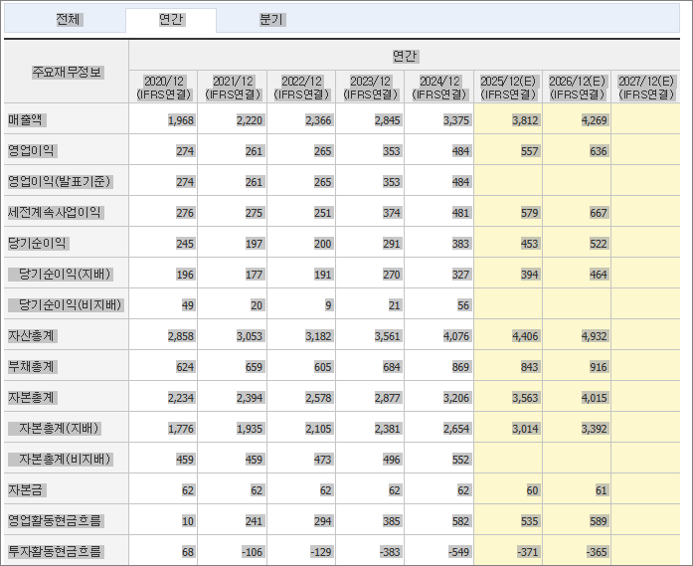
 | (IFRS연결) | (IFRS연결) | (IFRS연결) | (IFRS연결) | (IFRS연결) | (IFRS연결) | (IFRS연결) | (IFRS연결)
매출액 | 912 | 1,254 | 1,413 | 1,584 | 1,698 | 1,850 | 2,035 | 2,221
영업이익 | 112 | 182 | 279 | 329 | 313 | 383 | 423 | 463
영업이익(발표기준) | 112 | 182 | 279 | 329 | 313
세전계속사업이익 | 127 | 236 | 297 | 366 | 394 | 434 | 476 | 518
당기순이익 | 103 | 188 | 233 | 289 | 314 | 345 | 371 | 399
당기순이익(지배) | 103 | 188 | 233 | 289 | 313 | 345 | 370 | 398
당기순이익(비지배) |  |  |  |  | 1
자산총계 | 1,270 | 1,283 | 1,428 | 1,583 | 2,192 | 2,374 | 2,555 | 2,764
부채총계 | 198 | 485 | 499 | 539 | 648 | 682 | 722 | 763
자본총계 | 1,073 | 798 | 929 | 1,044 | 1,544 | 1,692 | 1,833 | 2,001
자본총계(지배) | 1,073 | 798 | 929 | 1,044 | 1,510 | 1,657 | 1,798 | 1,965
자본총계(비지배) |  |  |  |  | 34
자본금 | 53 | 53 | 53 | 53 | 88 | 88 | 88 | 88
영업활동현금흐름 | 241 | 111 | 154 | 367 | 195 | 301 | 295 | 356
투자활동현금흐름 | -123 | 224 | 9 | -69 | -359 | -65 | -73 | -78
재무활동현금흐름 | -161 | -280 | -123 | -167 | 159 | -182 | -193 | -226
CAPEX | 7 | 8 | 14 | 19 | 17 | 36 | 36 | 41
FCF | 234 | 103 | 140 | 348 | 178 | 239 | 252 | 274
이자발생부채 | 1 | 201 | 191 | 196 | 278
영업이익률 | 12.31 | 14.54 | 19.76 | 20.78 | 18.46 | 20.7 | 20.79 | 20.85
순이익률 | 11.32 | 14.99 | 16.51 | 18.28 | 18.5 | 18.65 | 18.23 | 17.96
ROE(%) | 9.91 | 20.1 | 27.02 | 29.35 | 24.55 | 21.79 | 21.42 | 21.15
ROA(%) | 7.92 | 14.73 | 17.21 | 19.23 | 16.64 | 15.11 | 15.05 | 15
부채비율 | 18.42 | 60.73 | 53.71 | 51.66 | 41.99 | 40.31 | 39.39 | 38.13
자본유보율 | 2,116.10 | 1,568.83 | 1,795.21 | 2,020.18 | 1,603.74
EPS(원) | 672 | 1,224 | 1,519 | 1,885 | 2,064 | 2,364 | 2,536 | 2,727
PER(배) |  |  |  |  | 17.2 | 20.98 | 19.56 | 18.19
BPS(원) | 6,984 | 5,196 | 6,046 | 6,796 | 10,397 | 11,410 | 12,381 | 13,531
PBR(배) | 0 | 0 | 0 | 0 | 3.41 | 4.35 | 4.01 | 3.67
현금DPS(원) | 1,607 | 2,491 | 1,453 | 1,162 | 1,277 | 1,361 | 1,585 | 1,585
현금배당수익률 |  |  |  |  | 3.6 | 2.74 | 3.2 | 3.2
현금배당성향(%) | 193.67 | 164.93 | 77.54 | 49.98 | 59.17 | 57.57 | 62.51 | 58.11
발행주식수(보통주) | 15,360,574 | 15,360,574 | 15,360,574 | 15,360,574 | 14,592,545

